Resumen
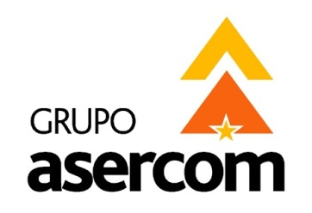
 |  |  |  |  | GRUPO ASERCOM, S.A. DE C.V.
 |  |  |  |  | División Telecomunicaciones

Cotizado a: |  |  |  |  | Fecha:
LABORATORIOS ABC QUIMICA INVESTIGACION Y ANALISIS SA DE CV |  |  |  |  | Junio 13, 2015
Atención: |  |  |  |  | Tiempo de Entrega:
ING. JULIETA ESCALONA / JUAN CARLOS TABOADA |  |  |  |  | 1 semana. Una vez teniendo todo el producto.
Validez de la oferta: |  | 15 días |  |  | Agente:
Condiciones de pago: |  | 50% de anticipo resto contra entrega |  |  | Vicky Encinas

En respuesta a su amable solicitud ponemos a su consideración la siguiente cotización para el Proyecto de:
REACOMODO DE RACK

1 | Suministro de Cable para Datos y Contacto Eléctrico |  |  | $778.19 | USD

2 | Servicio Equipos Actuales |  |  | $1,384.00 | USD

3 | Obra Civil |  |  | $91.00 | USD

 |  |  | Sub-Total en Dolares Sin IVA | $2,253.19 | USD

X | USD | LOS PRECIOS ESTAN COTIZADOS EN USD PAGADEROS CON LA MISMA MONEDA Y NO INCLUYEN IVA
 | MN | LOS PRECIOS ESTAN COTIZADOS EN MONEDA NACIONA Y NO INCLUYEN IVA

Grupo Asercom, S.A. de C.V. |  |  | www.grupoasercom.com
Corporativo Monterrey |  |  | Sucursal Guadalajara |  | Sucursal México, D.F.
Joaquin Garcia No.217, Burocratas Municipales |  |  | Av. Circunvalación Agustín Yáñez No. 2360 Int 4-A |  | Río Lerma No. 26 Col. Cuauhtémoc
Monterrey, N.L. |  |  | Col. Arcos Sur Guadalajara, Jal. C.P. 44150 |  | Del. Cuauhtémoc México, D.F. C.P. 06500
Conmutador (81) 1442-4000 |  |  | Tels (33) 3630-5030 y 3630-5033 |  | Tels (55) 5703-0028 y 5703-0141

